Лист1
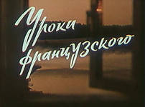
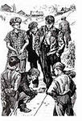
 |  |  |  |  |  |  |  |  |  | Кроссворд по рассказу В.Г.Распутина "Уроки французского"

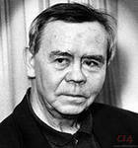

 |  |  | 1 |  |  |  | 8 | 9
 |  |  |  |  | 4
 |  |  |  |  |  |  |  |  | 10
 |  |  |  | 2

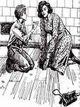
 |  |  |  |  |  | 3


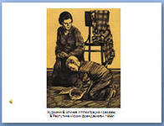
 |  | 5
 |  |  |  |  | 6
7

 | Подумай ещё.

 | По горизонтали:
 | 2 Фамилия великого русского писателя,написавшего повесть "Детство"
 | 3. Игра.служащая для измерения чего-нибудь, определение соответствия мерки.
 | 5.Руководитель предприятия, учреждения или учебного заведения
 | 6.Пищевой продукт из высушенного в виде длинных трубочек теста.
 | 7.Незастроенное, запущенное место.

 | По вертикали:
 | 1.Род овоща,растение со съедобными клубнями, богатыми крахмалом, а также сами клубни.
 | 4. Белая жидкость для вскармливания детенышей, младенца
 | 8, Местномть, выделяющаяся по каким-нибудь признакам, особенностям
 | 9. Женское имя
 | 10. Игра, связанная с отрывистым коротким звуком, действием (щелчок, с тонким звяканьем)

 | Условие при заполнении кроссворда
 | Если на Листе1 кроссворд не заполнен, то при введении всех формул на Листе2 в ячейках кроссворда отображаются нули; а если заполнить всё правильно, то во всех ячейках будут единицы.
 | Если кроссворд заполнить правильно, то в ячейке V25 на Листе1 отобразится «Молодец!», если будут ошибки, то отобразится «Подумай ещё.».

